Requerimiento nuevo APK
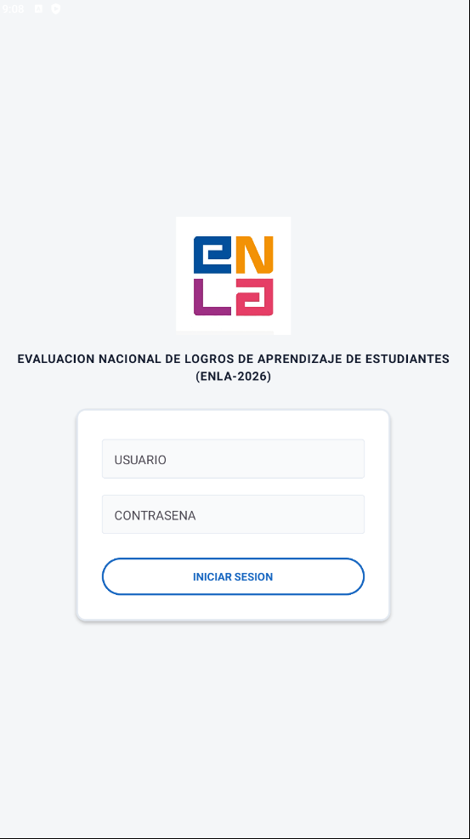

La presente aplicación de evaluación curricular tiene como objetivo registrar las puntuaciones obtenidas conforme a los criterios establecidos para las experiencias general y específica. Para tal efecto, se empleará como respaldo la aplicación de Asistencia, desarrollada durante el presente mes.
 | Se tendrá el interfaz tal cual como está, donde los roles serán los siguientes: | Super Usuario = Administrador

 | Rol | Vistas del navegador
 | Administrador | Visualizará todos los modulos implementados. (Super usuario)
 | Según Sede Regional | El rol {Sede Regional} visualizará lo siguiente: 1) Inscripción y registro de puntaje de evaluación curricular (Modulo de inscripción). 2) Visualizará los postulantes según sede Regional seleccionado (Modulo de puntaje de Evaluación Curricular).

 | Modulos | Descripción | Acceso | Vista
 | Inscripción | Se registra el personal asignado | Super Usuario y {Sede Regional} | Super Usuario: Todas las sedes regionales {Sede Regional}: Solo va a visualizar y seleccionar su sede Regional seleccionado
 | Evaluación Curricular | Se registra el puntaje de la evaluación curricular del postulante | Super Usuario y {Sede Regional}
 | Añadir Cargos | Se añade Cargos | Super Usuario
 | Modificación de usuarios | Para modificar las contraseñas de los usuarios | Super Usuario
 | Reporte | Reporte consolidado del progreso de inscripciones y de la asignación de puntajes en la evaluación de hojas de vida. | Super Usuario y {Sede Regional}

Inscripcion
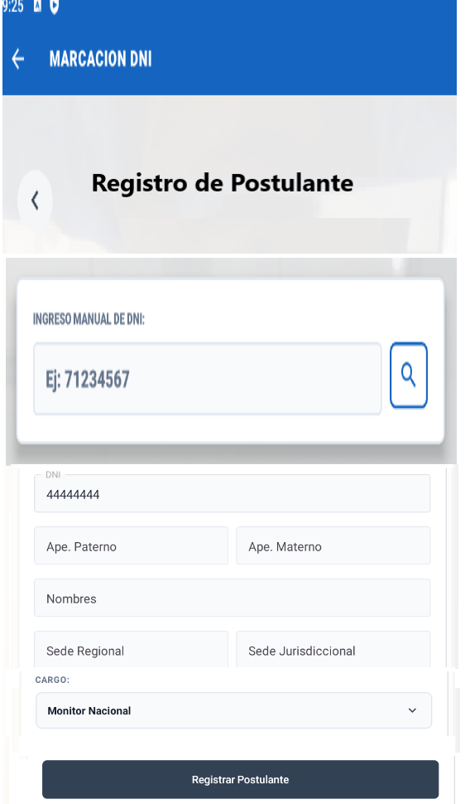

En este apartado, se registrarán los postulantes

Al ingresar el número de DNI (8 dígitos) o Carné de Extranjería (9 dígitos) y hacer clic en el ícono de búsqueda (🔍), se ejecutará la consulta y se mostrarán los resultados correspondientes.

Campos | Descripción | Rol Administrador | Rol {Sede Regional}
DNI | Automaticamente se achura | Automaticamente se achura | Automaticamente se achura
Ape_pat | Obligatorio | Obligatorio | Obligatorio
Ape_mat | No obligatorio, hay casos que las personas tienen solo 1 apellido | No obligatorio, hay casos que las personas tienen solo 1 apellido | No obligatorio, hay casos que las personas tienen solo 1 apellido
Nombres | Obligatorio | Obligatorio | Obligatorio
Sede Regional | Boton Desplegable según la lista de la hoja Sede Regional | Visualizará Todas las sedes Regionales | Visualizará la sede regional asignada
Sede Jurisdiccional | Boton Desplegable según la lista de la hoja Sede Jurisdiccional | Visualizará Todas las sedes jurisdiccionales al seleccionar su sede regional | Visualizará las sedes jurisdiccionales al seleccionar su sede regional

Evaluación Curricular
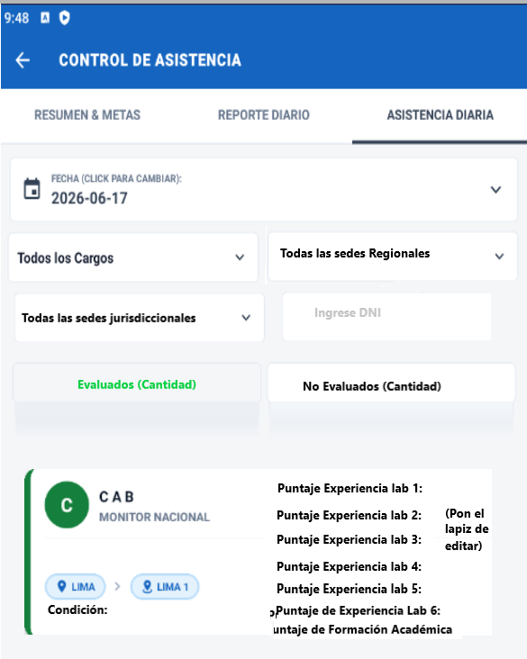
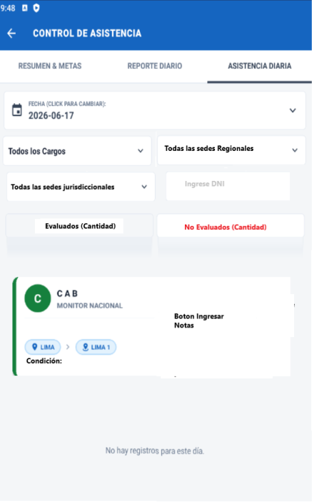
 |  | Al dar click al boton de ingresar notas |  |  | Tabla asignada | Al dar click al boton de editar
Registro de puntaje de control de asistencia | Registro de puntaje de control de asistencia

 |  | SECCIÓN 1: REQUISITOS DEL PERFIL |  |  |  | SECCIÓN 1: REQUISITOS DEL PERFIL

 |  | Criterio 1 | {Criterio 1} | Boton Desplegable (Si o No) |  | Criterio 1 | {Criterio 1} | Boton Desplegable (Si o No)
 |  | Criterio 2 | {Criterio 2} | Boton Desplegable (Si o No) |  | Criterio 2 | {Criterio 2} | Boton Desplegable (Si o No)
 |  | Criterio 3 | {Criterio 3} | Boton Desplegable (Si o No) | Si uno de estos criterios no ha sido registrado, que no aparezca en la ventana o este achurado para que no ingrese. | Criterio 3 | {Criterio 3} | Boton Desplegable (Si o No)
 |  | Criterio 4 | {Criterio 4} | Boton Desplegable (Si o No) |  | Criterio 4 | {Criterio 4} | Boton Desplegable (Si o No)
 |  | Criterio 5 | {Criterio 5} | Boton Desplegable (Si o No) |  | Criterio 5 | {Criterio 5} | Boton Desplegable (Si o No)
 | Implementar busqueda por dni | Criterio 6 | {Criterio 6} | Boton Desplegable (Si o No) |  | Criterio 6 | {Criterio 6} | Boton Desplegable (Si o No)
Implementar busqueda por dni |  | Criterio 7 | {Criterio 7} | Boton Desplegable (Si o No) |  | Criterio 7 | {Criterio 7} | Boton Desplegable (Si o No)
 |  | Criterio 8 | {Criterio 8} | Boton Desplegable (Si o No) |  | Criterio 8 | {Criterio 8} | Boton Desplegable (Si o No)

 |  | SECCIÓN 2: CRITERIOS |  |  |  | SECCIÓN 2: CRITERIOS
 |  |  | Calificacion |  |  |  | Calificacion
 |  | {Pregunta 1} | Ingrese Puntaje |  |  | {Pregunta 1} | Ingrese Puntaje
 | Se tendrá un botón de ingresar | {Pregunta 2} | Ingrese Puntaje |  |  | {Pregunta 2} | Ingrese Puntaje
Se tendrá un lapiz el cual se modifica los puntajes si el personal ha sido evaluado |  | {Pregunta 3} | Ingrese Puntaje |  |  | {Pregunta 3} | Ingrese Puntaje
 |  | {Pregunta 4} | Ingrese Puntaje |  | Si uno de estas preguntas no ha sido registrado, que no aparezca en la ventana o este achurado para que no ingrese. | {Pregunta 4} | Ingrese Puntaje
 |  | {Pregunta 5} | Ingrese Puntaje |  |  | {Pregunta 5} | Ingrese Puntaje
 |  | {Pregunta 6} | Ingrese Puntaje |  |  | {Pregunta 6} | Ingrese Puntaje
 |  | {Pregunta 7} | Ingrese Puntaje |  |  | {Pregunta 7} | Ingrese Puntaje
 |  | {Pregunta 8} | Ingrese Puntaje |  |  | {Pregunta 8} | Ingrese Puntaje
 |  | {Pregunta 9} | Ingrese Puntaje |  |  | {Pregunta 9} | Ingrese Puntaje
 |  | {Pregunta 10} | Ingrese Puntaje |  |  | {Pregunta 10} | Ingrese Puntaje
 |  | {Pregunta 11} | Ingrese Puntaje |  |  | {Pregunta 11} | Ingrese Puntaje

 |  | SECCIÓN 3: RESPONSABLES DE LA EVALUACIÓN |  |  |  | SECCIÓN 3: RESPONSABLES DE LA EVALUACIÓN
 |  | CARGO | Ingrese Cargo |  |  | CARGO | Ingrese Cargo
 |  | RESPONSABLE DE LA EVALUACIÓN | Ingrese Apellidos y nombres |  |  | RESPONSABLE DE LA EVALUACIÓN | Ingrese Apellidos y nombres
 |  | Nro DNI | Ingrese Nro DNI |  |  | Nro DNI | Ingrese Nro DNI

Añadir Cargos
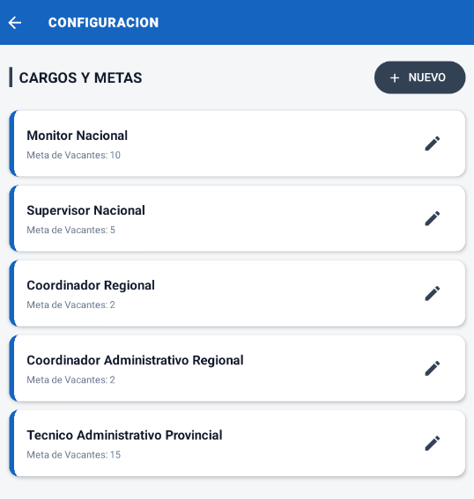

Se debe añadir un boton de habilitar e inhabilitar

